Modes de défaillance
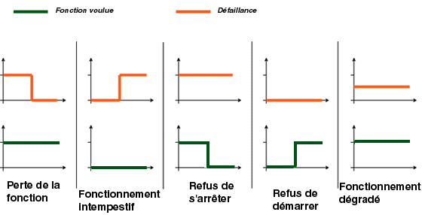
Défaillance structurelle ou rupture
Blocage physique ou coincement
Vibrations
Ne reste pas en position
Ne s’ouvre pas
Ne se ferme pas
Défaillance en position ouverte
Défaillance en position fermée
Fuite interne
Fuite externe
Dépasse la limite supérieure tolérée
Est en dessous de la limite inférieure tolérée
Fonctionnement intempestif
Fonctionnement intermittent
Fonctionnement irrégulier
Indication erronée
Ecoulement réduit
Mise en marche erronée
Ne s’arrête pas
Ne démarre pas
Ne commute pas
Fonctionnement prématuré
Fonctionnement après le délai prévu (retard)
Entrée erronée (augmentation)
Entrée erronée (diminution)
Sortie erronée (augmentation)
Sortie erronée (diminution)
Perte de l’entrée
Perte de la sortie
Court circuit (électrique)
Circuit ouvert (électrique)
Fuite (électrique)
Autres conditions de défaillance exceptionnelles suivant les caractéristiques du système, les conditions de fonctionnement et les contraintes opérationnelles

